liste_ue_ec_credit

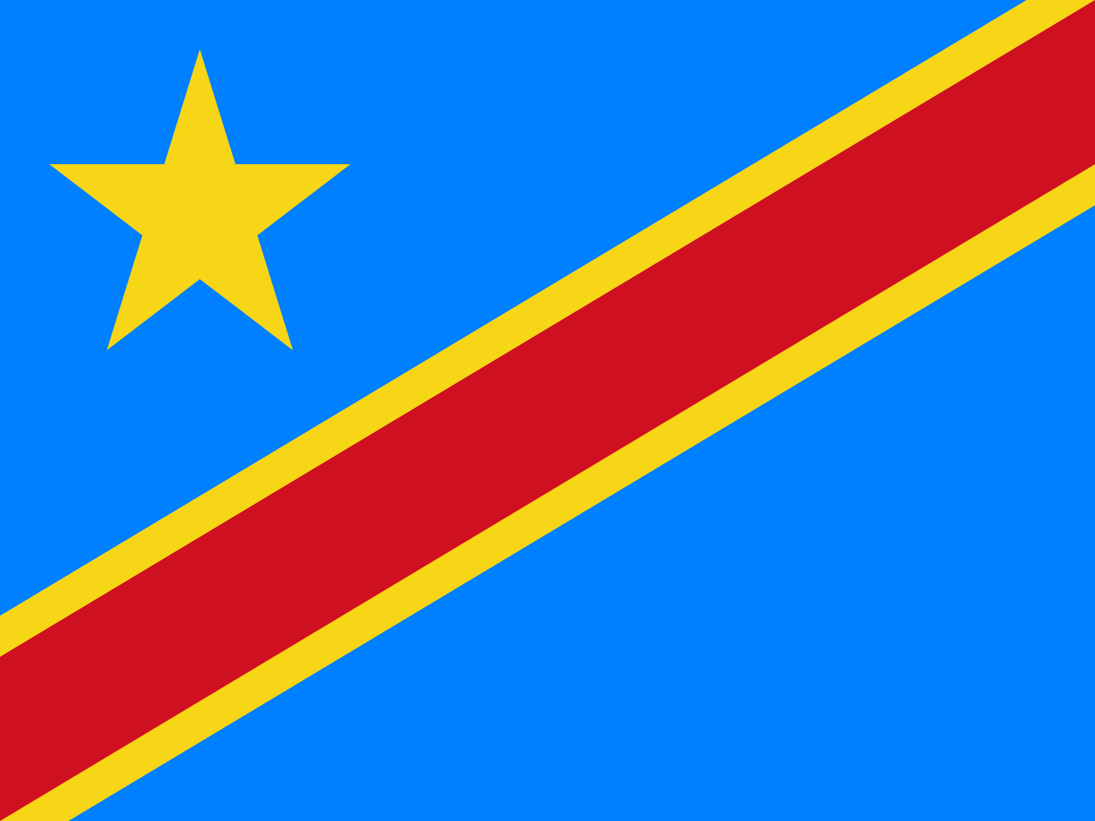
République Démocratique du Congo
Ministère de l’Enseignement Supérieur et Universitaire
Institut du Bâtiment et des Travaux Publics de Matadi
BTP / MATADI
PROVINCE DU KONGO CENTRAL
GRILLE DE DELIBERATION
PROMOTION : |  | L1 - BATIMENT ET TRAVAUX PUBLICS
SYSTÈME : |  | LMD
UNITES D'ENSEIGNEMENTS |  |  | SBB101 | SBB102 |  |  | SBB103 |  | SBB104 | SBB105 |  |  | SBB106 | SBB107 |  |  | SBB108 |  |  | CIB101 |  | CIB102 | MTC101 |  |  |  | TOP101 | STB111 | TOTAL | POURCENTAGE | NOMBRE DES CREDITS VALIDES | NOMBRE DES CREDITS NON VALIDES | MANQUE DES COTES | DECISION DU JURY | CAPITALISATION
ELEMENTS CONSTITUTIFS |  |  | MATHEMATIQUES SUPERIEURES | ALGEBRE LINEAIRE | ANALYSE NUMERIQUE | INFORMATIQUE APPLIQUEE 1 | GEOMETRIE DESCRIPTIVE | DESSIN DU BATIMENT | GEOMETRIE ANALYTIQUE ET DIFFERENTIELLE | MECANIQUE GENERALE | THERMODYNAMIQUE | ELECTRICITE | CHIMIE APPLIQUEE | LOGIQUE ET EXPRESSION ECRITE ET ORALE | ANGLAIS TECHNIQUE 1 | TECHNIQUES DE REDACTION | SEMINAIRE D'EDUCATION A LA CITOYENNETE | SEMINAIRE SUR LES VIRUS | INTRODUCTION AU DROIT CIVIL | MECANIQUE RATIONNELLE | STATISTIQUE APPLIQUEE | MECANIQUE DES CORPS DEFORMABLES | ELEMENTS DE GEOLOGIE | ELEMENTS DE MINEROLOGIE | ELEMENTS DE RHEOLOGIE | MATERIAUX DE CONSTRUCTION | TOPOGRAPHIE | VISITES DES SITES ET STAGES D'APPLICATION

CREDIT |  |  | 3 | 2 | 2 | 2 | 3 | 3 | 3 | 2 | 2 | 2 | 6 | 2 | 2 | 2 | 1 | 1 | 1 | 3 | 3 | 3 | 1 | 1 | 1 | 3 | 3 | 3
N° | NOM | POST – NOM | 20 | 20 | 20 | 20 | 20 | 20 | 20 | 20 | 20 | 20 | 20 | 20 | 20 | 20 | 20 | 20 | 20 | 20 | 20 | 20 | 20 | 20 | 20 | 20 | 20 | 20 | 1200 | 100
MAXIMUM
1 | BABANDIKIDI | MABUNGU
2 | BAKABANA | KIHUMUNU
3 | BATUEMI | NSUMBU
4 | BAVUA | MPAKU
5 | BAVUIDI | KUNZAMBI
6 | BAVUKILA | MANKEBOSO
7 | BAYEKULA | MUANDA
8 | BAYIKILAMIO | KULUTILA
9 | BAZEBI | MAYALA
10 | BENANKAZI | BATUASIDI
11 | BEYA | TSHIMANGA
12 | BIHOMBELE | MAKIESE
13 | BIKOYI | NLEMVO
14 | BIVANGU | MAZANZA
15 | BUDIONGO | MAKENGO
16 | BUEKE | MUANDA
17 | BWANA | MBULA
18 | DESI | NUMBI
19 | DIABOKUA | NSUMBU
20 | DIAKIESE | MALEMBE
21 | DIANZENZA | NKAYILU
22 | DIKETUA | NTONDELE
23 | DIKU | MAYANGI
24 | DIYASILUA | MAYINGI
25 | KAKULA | BAKALA
26 | KALONDJI | PEZO
27 | KAMBA | KAMBA
28 | KAMBU | MABIALA
29 | KATSHIAYA | MABILUKIDI
30 | KAVENADIAMBUKO | MAMBUENI
31 | KEBANO | YAVE
32 | KETUANGA | ZAYADIAKU
33 | KHONDE | MABIALA
34 | KIALA | KIAKANU
35 | KIANGANI | PHUNA
36 | KIMBAMBU | YALA
37 | KIMFUTA | NKAZIANGA
38 | KIMINU | NDAMBA
39 | KIMINU | PHAMBU
40 | KINI | VANGU
41 | KITOKO | PHILIBERT
42 | KOBI | MBUAKU
43 | KONDE | MVUMBI
44 | KONGO | NGUMA
45 | KUAMADIO | DIANSAMBU
46 | KUAMI | LUMVUTU
47 | KULULA | MAMBONA
48 | KUMBU | NGOMA
49 | KUMBA | MAKAYA
50 | LELO | NLENDA
51 | LELO | MENO
52 | LUKAU | LUANZAMBI
53 | LUKEBAKUENO | MANTEZOLO
54 | LUKOMBO | TEKAKITALA
55 | LUKULA | MAMBONA
56 | LUMONANSONI | TALEZAKU
57 | LUNSUNGIKA | DISUEMI
58 | LUZINGU | LUAMAKIESE
59 | LUSUKI | NSIKU
60 | LUTETE | DIANSIWA
61 | LUTETE | NSIMBA
62 | LUTETE | DIMBU
63 | LUTONADIO | NSAMBU
64 | LUVINGISA | NSIMBA
65 | LUZAYA | TSESI
66 | LUZAYADIO | NSILU
67 | MADIMU | KIANGEBENI
68 | MAKABU | MAKIESE
69 | MAKANDA | MBAMBI
70 | MAKOLA | MABIALA
71 | MALANDA | DIEZI
72 | MALONDA | LUKANGA
73 | MALONDA | THAMBA
74 | MAMBI | MAYELE
75 | MAMBUKU | LUKINZU
76 | MAMBULU | MBALA
77 | MANANGA | NTOMI
78 | MANDIANGU | NSIMBA
79 | MANDUDI | MALONDA
80 | MANDUKI | KIMBONGILA
81 | MARDOCHEE | MONDEPIPA
82 | MATONDO | BIKANDU
83 | MATONDO | LUABA
84 | MATUVANGA | SISSA
85 | MAVINGA | LUAMBA
86 | MAVUBA | MAMBONGO
87 | MAYANGI | MASAMBA
88 | MAYEMBA | LUZAYAMO
89 | MAYIFUILA | LENGO
90 | MAYIMONA | MAVIBIDILA
91 | MAYOTILA | VUMI
92 | MBANUNU | NSONGO
93 | MBEMBA | MPANZU
94 | MBENGI | BUELA
95 | MBIYAVANGA | MAKUNTIMA
96 | MBONAZO | MIZONZA
97 | MBUANGI | MAKUNTUALA
98 | MBUNDA | MBULA
99 | MENAYAME | LUMUANGU
100 | MFUMU | KUZUKULA
101 | MITAMBUA | NZANZA
102 | MPANZU | MIKALUKIDI
103 | MUKIESE | ZAMENGA
104 | MULONGO | NDANDU
105 | MULUBA | NIATI
106 | MUNTU | NDOMINGIELE
107 | MUNZEMBA | MASUDI
108 | MUSUNGAYI | SOLOLA
109 | MUTEMI | MALUMALU
110 | MVIRI | DIEUMERCI
111 | MVOVI | LUTETE
112 | NDUENGOSO | MALANDA
113 | NDUNGI | NDUNGI
114 | NGIMBI | LUAMBA
115 | NGOMA | LUSALA
116 | NGUMBI | LELO
117 | NKASA | NSASA
118 | NKIAWETE | BANKOMBO
119 | NKONGO | NGOMA
120 | NKUAMPI | KINKELA
121 | NKUBUKULU | BATANGAMIO
122 | NKUWA | MUANDA
123 | NLANDU | BUNZI
124 | NLANDU | KIKETA
125 | NSAKALAMAMPENGI
126 | NSEKE | NZUZI
127 | NSIANGANZI | BISINGU
128 | NSIMBA | KIZEYIDIOKO
129 | NSIMBA | LUZOLO
130 | NSIMBA | MAVUBA
131 | NTENDE | VICTOR
132 | NTEZOLO | YAMBI
133 | NTEZOLO | MAKASABIALA
134 | NTOMBO | MAKAYA
135 | NTUMBUKULU | LUNKUNDIKA
136 | NZAU | BOMBA
137 | NZAU | MAVUNGU
138 | NZAYANI | DIMBU
139 | NZAYAWONSO | CHANCE
140 | NZAYILU | ZANDUENGA
141 | NZITA | NZITA
142 | NZUAMBOTE | DIWAMPANGA
143 | NZUZI | KISISUA
144 | NZUZI | MAKIESE
145 | NZUZI | NZAU
146 | PFITI | NGOMA
147 | PHAMBU | NGIMBI
148 | PHANZU | MAVUNGU
149 | PHAKU | NKUWA
150 | PHUATI | KHONDE
151 | PINDI | MAKUTA
152 | PITA | MASELA
153 | SOLE | TUSIAMA
154 | SONGA | EFOLOKO
155 | TEKA | MBAYA
156 | TSASA | TSASA
157 | TSIMBA | MAVUNGU
158 | TUBANZA | PAMBU
159 | TUKEBANU | NSIMBA
160 | TUTONDELE | LUTETE
161 | UMBA | MUANDA
162 | VAKANDA | LOTUTALA
163 | VUADI | TSIMBA
164 | VUSHI | KALALA
165 | WAKALA | KIEKO
166 | YALA | MAVUNGU
167 | ZANGANA | PAUL

